3-6(1)
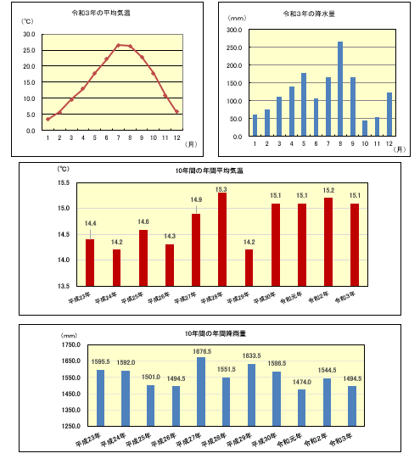
３－６ 気象状況
１ 気温・降水量

令和３年
 | 平均気温 | 最高気温 | 起日 | 最低気温 | 起日 | 降水量 | 最大 | 起日 | 最大 | 起日
 |  |  |  |  |  |  | 日 |  | １時間
 |  |  |  |  |  |  | 降水量 |  | 降水量
 | ℃ | ℃ | （月/）日 | ℃ | (月/)日 | mm | mm | (月/)日 | mm | (月/)日
１月 | 3.4 | 14.1 | 26 | -7.0 | 9 | 61.0 | 24.5 | 23 | 5.5 | 27
２月 | 5.7 | 20.4 | 22 | -3.5 | 25 | 75.0 | 35.0 | 15 | 8.5 | 15
３月 | 9.6 | 22.7 | 30 | -1.5 | 11 | 110.5 | 24.5 | 21 | 9.5 | 13
４月 | 12.9 | 24.5 | 22 | 1.2 | 11 | 141.0 | 48.0 | 17 | 7.5 | 4
５月 | 17.8 | 28.9 | 14 | 6.6 | 3 | 177.5 | 50.0 | 21 | 18.0 | 21
６月 | 22.2 | 32.1 | 7 | 12.8 | 1 | 107.5 | 27.0 | 19 | 22.0 | 14
７月 | 26.5 | 36.4 | 19 | 20.5 | 13 | 166.0 | 63.0 | 3 | 28.5 | 3
８月 | 26.3 | 36.5 | 8 | 19.8 | 20 | 266.0 | 104.5 | 13 | 30.5 | 13
９月 | 22.8 | 31.2 | 10 | 14.5 | 27 | 167.0 | 52.5 | 9 | 15.5 | 26
10月 | 17.8 | 30.1 | 8 | 4.0 | 24 | 45.5 | 26.0 | 25 | 4.0 | 25
11月 | 10.9 | 23.1 | 1 | -1.2 | 29 | 53.5 | 23.0 | 22 | 9.0 | 22
12月 | 5.8 | 16.2 | 11 | -4.0 | 19 | 124.0 | 32.0 | 7 | 10.0 | 1
全年 | 15.1 | 36.5 | 8/8 | -7.0 | 2022-01-09 | 1494.5 | 104.5 | 2022-08-13 | 30..5 | 2022-08-13
資料：気象庁「気象統計情報」
地点：東近江（北緯35度03.7分、東経136度11.4分、標高128m）

10年間の年間平均降雨量
 | 1

3-6(2)
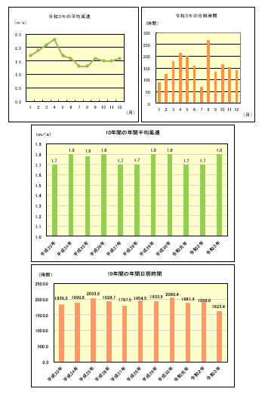
平成１９年の日照時間 時間
 | 1
平成１９年の平均風速 m/s
 | 1
３－６ 気象状況（つづき）
２ 風速・日照時間等
令和３年
 |  | 最大風速 |  |  | 日照時間 | 日最高気温 | 日最高気温 | 日最高気温 | 日最低気温
 |  |  |  |  |  | 25℃以上 | 30℃以上 | 35℃以上 | ０℃未満
 | 平均風速 | 風速 | 風向 | 起日 |  | 日数 | 日数 | 日数 | 日数
 |  |  |  |  |  | （夏日） | （真夏日） | （猛暑日） | （冬日）
 | m/s | m/s |  | (月/)日 | 時間 | 日 | 日 | 日 | 日
１月 | 1.9 | 8.5 | 西北西 | 29 | 146.2 | 0 | 0 | 0 | 22
２月 | 2.2 | 8.9 | 北北西 | 23 | 153.9 | 0 | 0 | 0 | 14
３月 | 2.2 | 9.3 | 北北西 | 26 | 177.3 | 0 | 0 | 0 | 3
４月 | 2.2 | 8.9 | 北北西 | 5 | 216.2 | 0 | 0 | 0 | 0
５月 | 1.7 | 7.6 | 西 | 2 | 144.4 | 10 | 0 | 0 | 0
６月 | 1.5 | 6.9 | 南東 | 4 | 163.5 | 23 | 5 | 0 | 0
７月 | 1.3 | 6.3 | 北北西 | 27 | 171.9 | 30 | 24 | 3 | 0
８月 | 1.5 | 7.2 | 南南西 | 9 | 136.1 | 30 | 21 | 3 | 0
９月 | 1.4 | 6.0 | 北北西 | 15 | 115.8 | 26 | 4 | 0 | 0
10月 | 1.7 | 7.8 | 北西 | 20 | 182.2 | 16 | 3 | 0 | 0
11月 | 1.6 | 7.3 | 北北西 | 22 | 181.2 | 0 | 0 | 0 | 1
12月 | 2.0 | 10.1 | 西北西 | 17 | 134.8 | 0 | 0 | 0 | 11
全年 | 1.8 | 10.1 | 西北西 | 2022-12-17 | 1623.4 | 135 | 57 | 6 | 51
資料：気象庁「気象統計情報」
地点：東近江（北緯35度03.7分、東経136度11.4分、標高128m）

